1-неделя
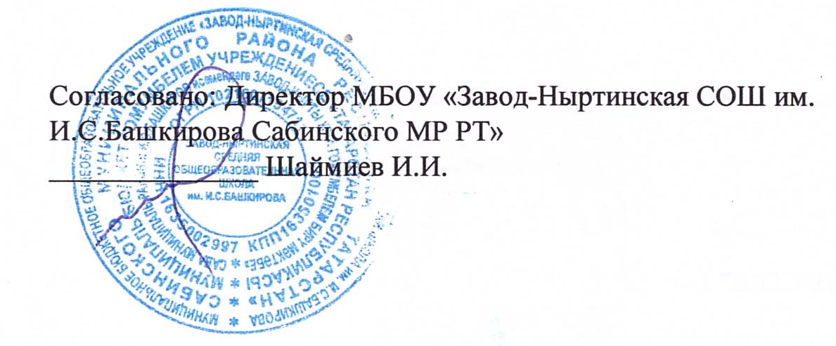 |  |  |  Утверждаю: Директор ООО "Сабинский общепит" ______________ А.М.Исламова
МЕНЮ ПИТАНИЯ ДЛЯ УЧАЩИХСЯ МБОУ "ЗАВОД-НЫРТИНСКАЯ СОШ"
на 20 июня 2022 года

Наименование блюда | Пищевые вещества |  |  | Энергетическая ценность | Цена | Выход
 | Белки | Жиры | Углеводы
Завтрак
Каша пшенная молочная со сливочным маслом | 7.34 | 11.523 | 34.481 | 264.78 | 13.015 | 150/10
Хлеб пшеничный | 6.84 | 0.72 | 44.28 | 211.5 | 5.58 | 90
Помидоры свежие | 1.1 | 0.2 | 3.8 | 24 | 30 | 100
Чай с сахаром | 0 | 0 | 8 | 32 | 1.326 | 200
Итого | 15.28 | 12.443 | 90.561 | 532.28 | 49.921
Обед
Хлеб ржаной | 1.65 | 0.6 | 23.95 | 118.5 | 3.1 | 50
Компот из сухофруктов | 1.35 | 0 | 18.25 | 94.75 | 4.57 | 200
Булочка домашняя | 5.466 | 6.74 | 33.716 | 220.372 | 6.58 | 50
Уха с крупой | 18.06 | 10.938 | 15.221 | 231.607 | 48.637 | 250/50
Апельсин | 0.99 | 0.22 | 8.91 | 47.3 | 18.15 | 110
Итого | 27.516 | 18.498 | 100.047 | 712.529 | 81.037
Итого за день | 42.796 | 30.941 | 190.608 | 1244.809 | 130.958

